Лист1
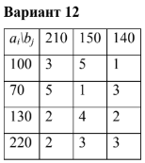
 |  |  | 210 | 150 | 140 | 20 |  | 210 | 150 | 140 | 20
 |  | 100 | 100 | - | - | - | 100 | - | - | 100 | -
 |  | 70 | 70 | - | - | - | 70 | - | 70 | - | -
 |  | 130 | 40 | 90 | - | - | 130 | 130 | - | - | -
 |  | 220 | - | 60 | 140 | 20 | 220 | 80 | 80 | 40 | 20

 |  | 100*3+70*5+40*2+90*4+60*3+140*3= |  |  |  | 1690 | 100*1+70*1+130*2+80*2+80*3+40*3= |  |  |  | 950

a | 520
b | 500

